Solicitud gráfica
 | Asignatura: | Matemáticas |  |  | Fecha:
 | Grado: | 3
 | Título del tema: | Números hasta de seis cifras |  |  | ¿Cuaderno de estudio o recurso? | Recurso
 | Editor: | Andrea Constanza Perdomo Pedraza |  |  | Motor del recurso | F6

 | Código guión o recurso: | MA_03_02_CO_REC60 | ← Para determinar este código, visite la hoja de Ayuda
 |  |  |  |  | ESPECIFICACIÓN DE ARCHIVOS A ENTREGAR
Núm. | Archivo Shutterstock o ruta en web | Imagen para: | Tipo | Formato | Nombre imagen SMALL | Tamaño imagen SMALL | Nombre imagen ZOOM | Tamaño imagen ZOOM | Descripción | Observaciones
IMG01 | 210324580 | Recurso F6 | Fotografía | Horizontal | MA_03_02_CO_REC60_IMG01.jpg | 800 x 460 px |  |  | Niño escribiendo
IMG02 | 130947263 | Recurso F6 | Fotografía | Horizontal | MA_03_02_CO_REC60_IMG02.jpg | 800 x 460 px |  |  | Imágenes relacionadas con el dinero
IMG03 | 168263312 y 219168973 Ver indicaciones última columna | Recurso F6 | Ilustración | Horizontal | MA_03_02_CO_REC70_IMG03.jpg | 800 x 460 px |  |  | Billetes y mocedas | 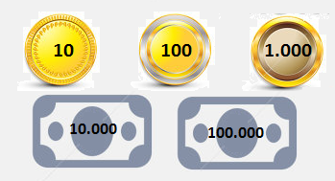
IMG04 | 236759026 | Recurso F6 | Fotografía | Horizontal | MA_03_02_CO_REC60_IMG04.jpg | 800 x 460 px |  |  | Fichas de monopoly
IMG05 | Ver indicaciones en última columna | Recurso F6 | Ilustración | Horizontal | MA_03_02_CO_REC60_IMG05.jpg | 800 x 460 px |  |  | Esquema con números | 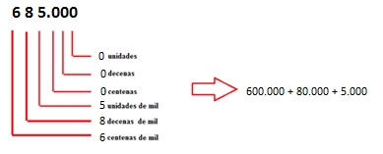
IMG06 | Ver indicaciones en última columna | Recurso F6 | Ilustración | Horizontal | MA_03_02_CO_REC60_IMG06.jpg | 800 x 460 px |  |  | Crear ilustracion cn las imágenes pedidas en la imagen 3 | 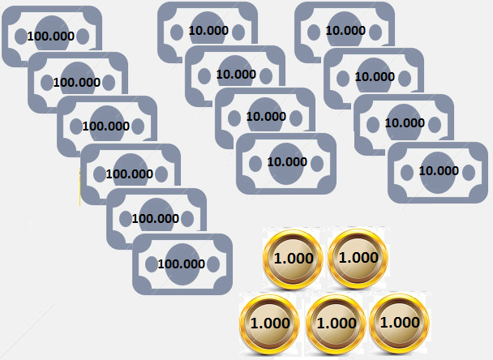
IMG07 | 197951096 | Recurso F6 | Fotografía | Horizontal | MA_03_02_CO_REC60_IMG07.jpg | 800 x 460 px |  |  | Fichas de monopoly
IMG08 | 262608920 | Recurso F6 | Fotografía | Horizontal | MA_03_02_CO_REC60_IMG08.jpg | 800 x 460 px |  |  | Cajas de monopoly

